关系图
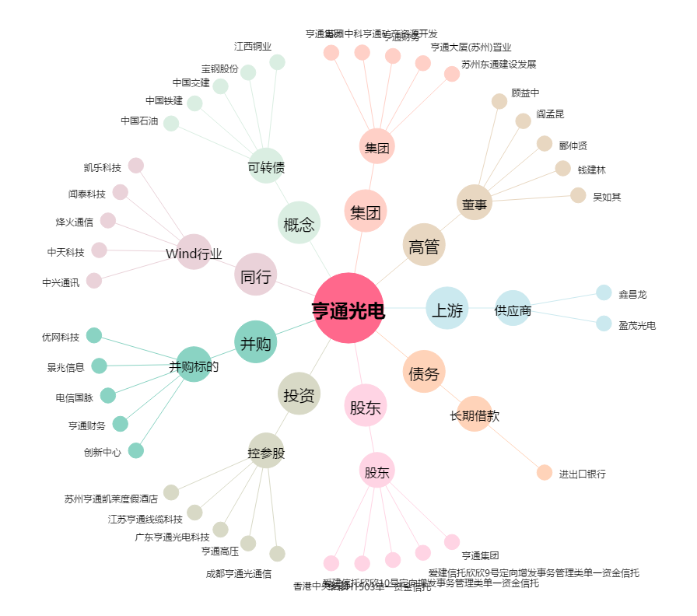
亨通光电[600487.SH] - 关系概览图

